Por categoria-All
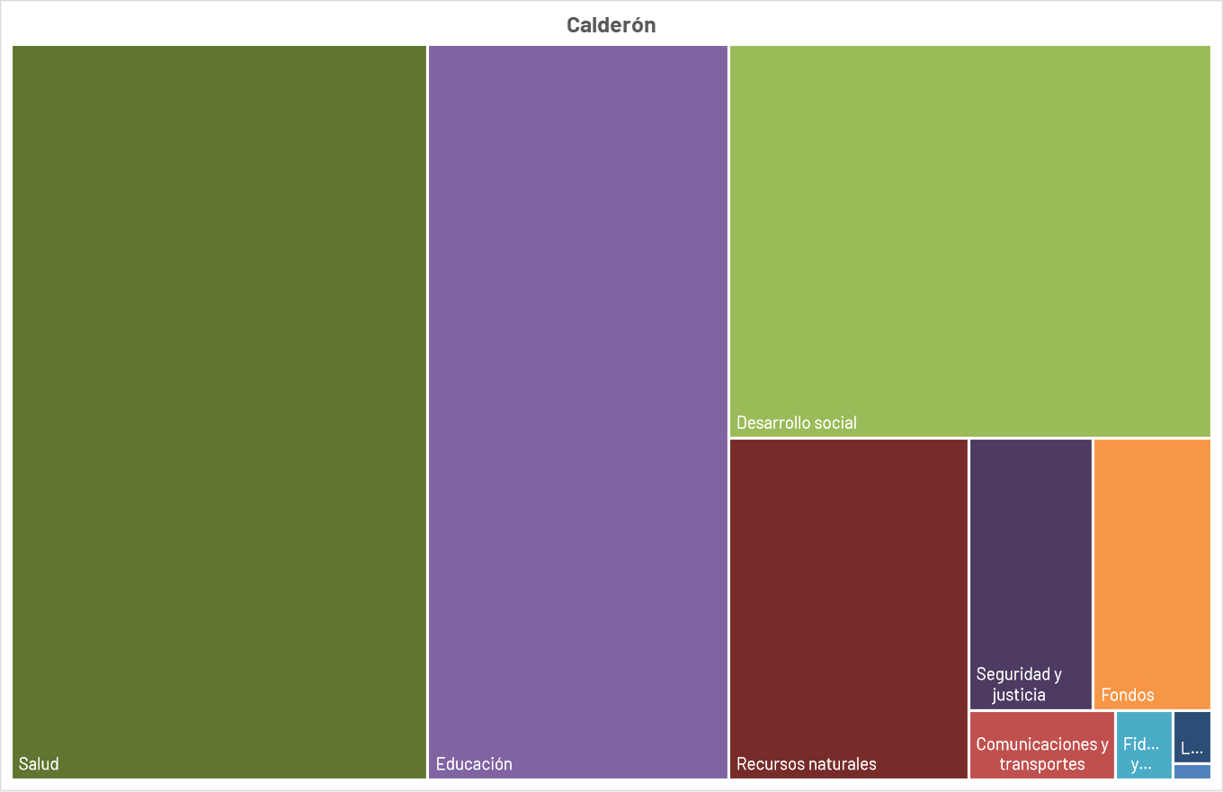
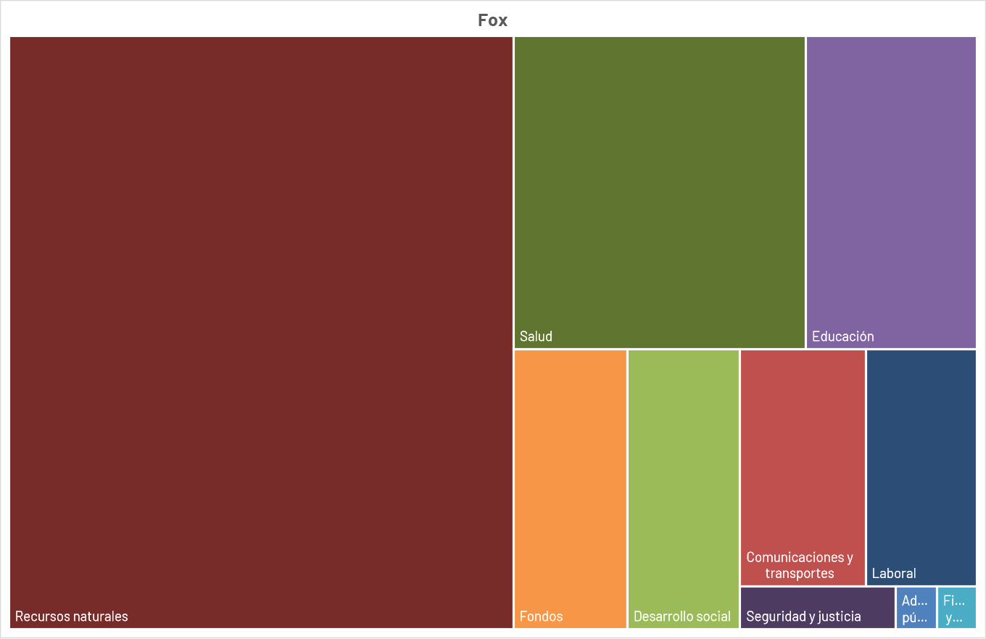
Tipo de gasto (2010-2019) | Millones de pesos | Share
Administración pública | $17,171 | 3%
Comunicaciones y transportes | $2,903 | 0%
Deuda | $42,521 | 7%
Educación, salud y desarrollo social | $269,058 | 42%
Fideicomisos y otros | $3,845 | 1%
Fondos | $60,504 | 10%
Laboral | $1,472 | 0%
Participaciones | $120,884 | 19%
Recursos naturales | $20,112 | 3%
Seguridad y justicia | $11,664 | 2%
Obra pública | $85,926 | 14%
TOTAL | $636,061 | 100%

Tipo de gasto (2010-2019) | Obra pública | No Obra pública
Administración pública | $15 | $17,171
Comunicaciones y transportes | $29,054 | $2,903
Desarrollo social | $27,301 | $47,863
Deuda | $- | $42,521
Educación | $528 | $111,634
Fideicomisos y otros | $30 | $3,845
Fondos | $248 | $60,504
Laboral | $164 | $1,472
Participaciones | $- | $120,884
Recursos naturales | $25,972 | $20,112
Salud | $1,901 | $109,561
Seguridad y justicia | $714 | $11,664
Total | $85,926 | $550,135 | $636,061

 |  | $269,058

